Evaluación económico
 |  |  | Optimización consumo |  | 0%
 |  |  | Descuento negociación PAE |  | 0%

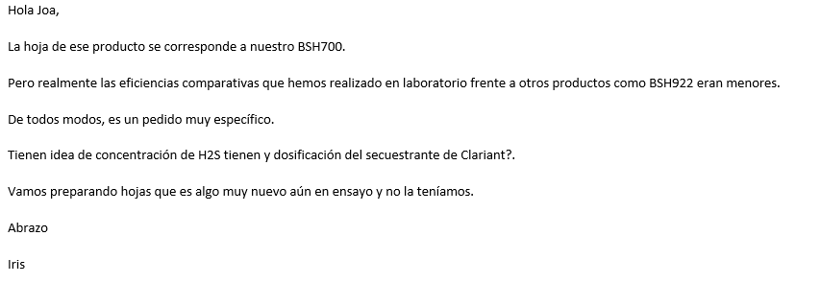
PQ | Costo con flete [USD/litro] | Mark Up | PV [USD/litro] | Variación precio [%] | Consumo [lpmes] | Venta | PV luego descuento | Variación precio [%] | Costo | Venta | Mark Up | CP | CP
BSH922 | 2.26 | 1.75 | 3.96 | -2% | 11,346 | 44,873 | 3.96 | -2% | 25,642 | 44,873 | 1.75 | 16,763 | 37.36%
SCAVTREAT 7107C |  |  | 4.04 |  | 11,346 | 45,838 | 4.04 |  |  | 45,838
 |  |  |  |  |  | -2.1% |  |  |  | -2.1%

